КТ-93-1
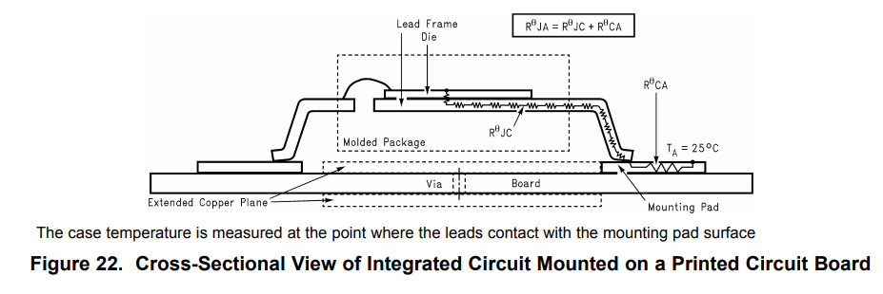
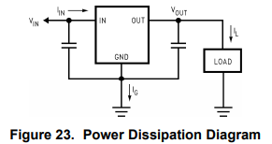
Тепловой расчет линейного стабилизатора напряжения
Тихонов Е.Н.
2019-02-18

Корпус SMD-05 (КТ-93-1)

RθJA | 100 | C°/W | Junction-to-ambient thermal resistance
Ta= | 50 | C° | ambient temp

Uin= | 9 | V | input voltage
Uout= | 5 | V | output voltage
Iload= | 0.2 | A | load
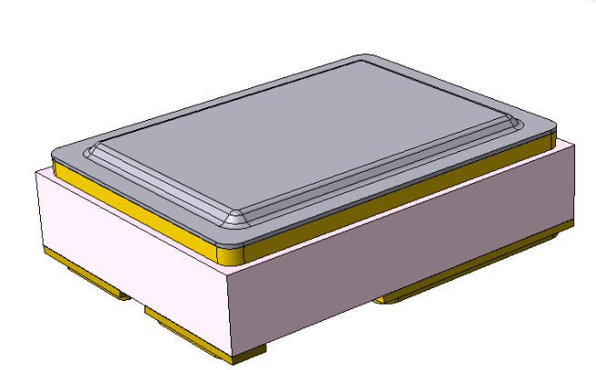
Ignd= | 0.005 | A | regulator self current

Pd= | 0.845 |  | LDO power dissipation
Tj= | 134.5 | C° | junction temperature (125 max)

КТ-28А
Тепловой расчет линейного стабилизатора напряжения
Тихонов Е.Н.
2019-02-18

Корпус SMD-05 (КТ-93-1)

RθJA | 62 | C°/W | Junction-to-ambient thermal resistance
Ta= | 50 | C° | ambient temp

Uin= | 9 | V | input voltage
Uout= | 5 | V | output voltage
Iload= | 0.2 | A | load
Ignd= | 0.005 | A | regulator self current
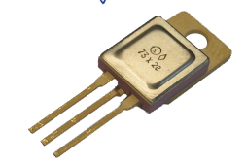

Pd= | 0.845 |  | LDO power dissipation
Tj= | 102.39 | C° | junction temperature (125 max)

Лист3
Тепловой расчет линейного стабилизатора напряжения
Тихонов Е.Н.
2019-02-18

Корпус 4116.4-3

RθJA | 50 | C°/W | Junction-to-ambient thermal resistance
Ta= | 50 | C° | ambient temp

Uin= | 9 | V | input voltage
Uout= | 5 | V | output voltage
Iload= | 0.2 | A | load
Ignd= | 0.005 | A | regulator self current
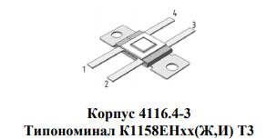

Pd= | 0.845 |  | LDO power dissipation
Tj= | 92.25 | C° | junction temperature (125 max)

